Накладная-№3
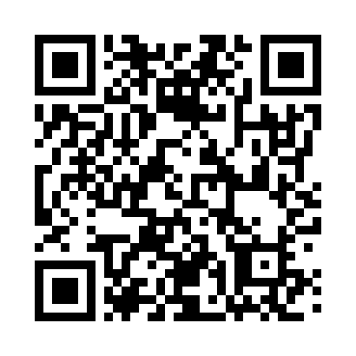
Номер товарно-транспортной накладной: |  |  | Торговый представитель: Amriyev Muhammad
Поставщик: Toshkent falcon fly 2 |  |  | Телефон торгового представителя: +998972880505
Дата отгрузки: 04.12.2025 |  |  | Контрагент: """" Klient
Дата консигнации: |  |  | Адрес:
Доставщик: |  |  | Телефон:
Телефон доставщика:
Время заказа: 04.12.2025 17:00:42
№ | Штрих-код | Название товаров (работ,услуг) | Количество | Количество в кейсе | Цена | Сумма
 |  |  | 6 |  |  | 51.9
1 | 2018017036897 | Маслёнка металлическая DB-15-37 | 1 | 1 шт. | 5.50 | 5.50
2 | 6972544861178 | Маслёнка металлическая DB-15-36 | 1 | 1 шт. | 6 | 6
3 | 6927452325083 | Ёғоч дастали металл вок 30см DB-25-8 | 4 | 4 шт. | 10.10 | 40.40
Итого: 51.9$|->UZS: 648,750.00

